Hoja3
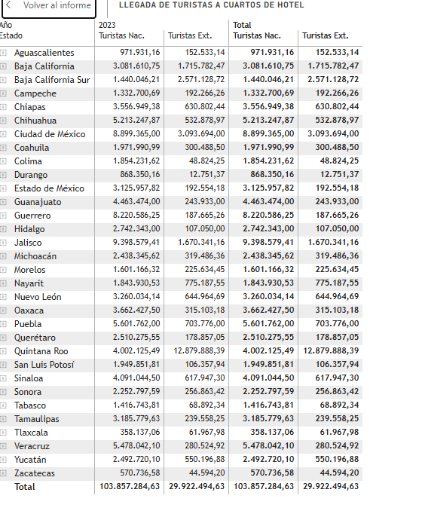
 | nac | ext | total
Aguascalientes | 971,931.76 | 152,533.14 | 1,124,464.90
Baja California | 3,081,610.75 | 1,715,782.47 | 4,797,393.22
Baja California Sur | 1,440,046.21 | 2,571,128.72 | 4,011,174.93
Campeche | 1,332,700.69 | 192,266.26 | 1,524,966.95
Coahuila | 1,971,990.99 | 300,488.50 | 2,272,479.49
Colima | 1,854,231.62 | 48,824.25 | 1,903,055.87
Chiapas | 3,556,949.38 | 630,802.44 | 4,187,751.82
Chihuahua | 5,213,247.87 | 532,878.97 | 5,746,126.84
Ciudad de México | 8,899,365.00 | 3,093,694.00 | 11,993,059.00
Durango | 868,350.16 | 12,751.37 | 881,101.53
Guanajuato | 4,463,474.00 | 243,933.00 | 4,707,407.00
Guerrero | 8,220,586.25 | 187,665.26 | 8,408,251.51
Hidalgo | 2,742,343.00 | 107,050.00 | 2,849,393.00
Jalisco | 9,398,579.41 | 1,670,341.16 | 11,068,920.57
México | 3,125,957.82 | 192,554.18 | 3,318,512.00
Michoacán | 2,438,345.62 | 319,486.36 | 2,757,831.98
Morelos | 1,601,166.32 | 225,634.45 | 1,826,800.77
Nayarit | 1,843,930.53 | 775,187.55 | 2,619,118.08
Nuevo León | 3,260,034.14 | 644,964.69 | 3,904,998.83
Oaxaca | 3,662,427.50 | 315,103.18 | 3,977,530.68
Puebla | 5,601,762.00 | 703,776.00 | 6,305,538.00
Querétaro | 2,510,275.55 | 178,857.05 | 2,689,132.60
Quintana Roo | 4,002,125.49 | 12,879,888.39 | 16,882,013.88
San Luis Potosí | 1,949,851.81 | 106,357.94 | 2,056,209.75
Sinaloa | 4,091,044.50 | 617,947.30 | 4,708,991.80
Sonora | 2,252,797.59 | 256,863.42 | 2,509,661.01
Tabasco | 1,416,743.81 | 68,892.34 | 1,485,636.15
Tamaulipas | 3,185,779.63 | 239,558.25 | 3,425,337.88
Tlaxcala | 358,137.06 | 61,967.98 | 420,105.04
Veracruz | 5,478,042.10 | 280,524.92 | 5,758,567.02
Yucatán | 2,492,720.10 | 550,196.88 | 3,042,916.98
Zacatecas | 570,736.58 | 44,594.20 | 615,330.78
 | 103,857,285.24 | 29,922,495

